Verein
Orteliste
PLZ | Ort |  |  |  |  | Zelle B13: Verwende eine Verweisfunktion mit der der zur PLZ passende Ort gefunden werden kann. Nimm die Orteliste zu Hilfe.
5081 | Anif
6900 | Bregenz
7000 | Eisenstadt
5440 | Golling
5400 | Hallein
6020 | Innsbruck
1030 | Wien
 |  |  |  |  |  | Klick in B13 und rufe den Funktionsgenerator auf!
Mitgliederliste
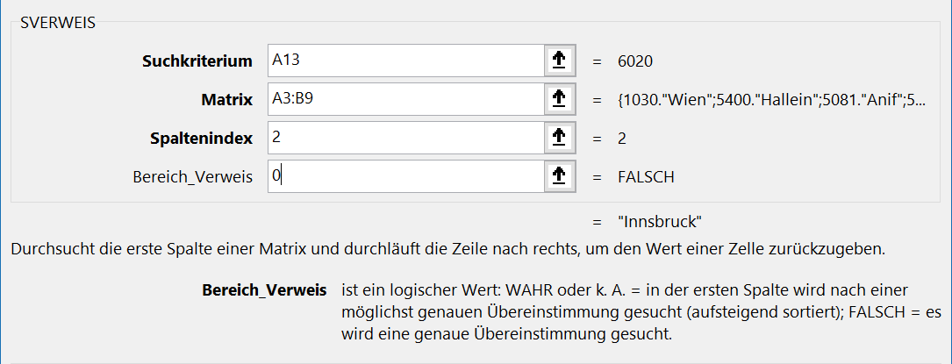
PLZ | Ort | Name | Vorname | Beitrag
6020 |  | Altmann | Fritz | - € | richtig!
6020 |  | Angerer | Alfons | - € | richtig!
5440 |  | Bauer | Josef | - € | richtig!
6020 |  | Berger | Franz | - € | richtig!
6020 |  | Breuer | Franz | 150.00 € | richtig!
6020 |  | Dorfer | Reini | 240.00 € | richtig!
6020 |  | Fischer | Fritz | - € | richtig!
6020 |  | Förster | Franz | - € | richtig!
5440 |  | Gasthofer | Hubert | - € | richtig!
6020 |  | Gasthofer | Susanne | 80.00 € | richtig!
1030 |  | Grobhofer | Susanne | 80.00 € | richtig!
6020 |  | Hochleitner | Nessie | - € | richtig!
5440 |  | Hofer | Johanna | 240.00 € | richtig! | Suchkriterium: | die Zelle mit der Postleitzahl in A13
5081 |  | Holzner | Susanne | 150.00 € | richtig! | Matrix: | Das ist die Orteliste A3 bis B9.
5440 |  | Huber | Hubert | - € | richtig! | Spaltenindex: | Die zweite Spalte der Orteliste liefert den Ort.
5440 |  | Karter | Susi | - € | richtig! | Bereich_Verweis: | Hier muss 0 stehen, damit eine genaue Übereinstimmung gesucht wird.
5440 |  | Lechner | Egelbert | - € | richtig!
6020 |  | Maier | Roberto | 150.00 € | richtig!
6020 |  | Müller | Kunibert | 80.00 € | richtig!
6020 |  | Pachinger | Rosalinde | 150.00 € | richtig!
5440 |  | Palmetshofer | Paula | - € | richtig!
6020 |  | Peinbauer | Johnny | - € | richtig!
5440 |  | Petz | Paul | 80.00 € | richtig!
6020 |  | Pichler | Berta | 80.00 € | richtig!
5400 |  | Richter | Roberto | - € | richtig!
5400 |  | Schönberger | Susi | 80.00 € | richtig!
6020 |  | Schwarz | Josef | - € | richtig!
5440 |  | Sommer | Sandra | 80.00 € | richtig!
1030 |  | Stadler | Susi | 80.00 € | richtig!
6020 |  | Steiger | Sandra | 80.00 € | richtig!
5440 |  | Weiss | Walter | 80.00 € | richtig!
5440 |  | Weißmaier | Willi | 80.00 € | richtig!

 |  |  |  |  | richtig!

Verein (1)
Orteliste
PLZ | Ort |  |  |  |  | Zelle B13: Ändere die Formel so ab, dass diese nach unten kopiert werden kann. Die Zellbezüge zum Bereich A3 bis B9 sollen sich beim Kopieren nicht verändern.
5081 | Anif
6900 | Bregenz
7000 | Eisenstadt
5440 | Golling
5400 | Hallein
6020 | Innsbruck
1030 | Wien |  |  |  |  | Kopiere die Formel nach unten - das geht am schnellsten mit einem Doppelklick! Probier es aus: Kopiere die geänderte Formel in B13 mit einem Doppelklick nach unten!

Mitgliederliste
PLZ | Ort | Name | Vorname | Beitrag | ok?
6020 | Innsbruck | Altmann | Fritz | - € | richtig!
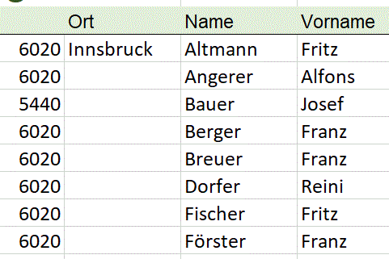
6020 |  | Angerer | Alfons | - € | richtig!
5440 |  | Bauer | Josef | - € | richtig!
6020 |  | Berger | Franz | - € | richtig!
6020 |  | Breuer | Franz | 150.00 € | richtig!
6020 |  | Dorfer | Reini | 240.00 € | richtig!
6020 |  | Fischer | Fritz | - € | richtig!
6020 |  | Förster | Franz | - € | richtig!
5440 |  | Gasthofer | Hubert | - € | richtig!
6020 |  | Gasthofer | Susanne | 80.00 € | richtig!
1030 |  | Grobhofer | Susanne | 80.00 € | richtig!
6020 |  | Hochleitner | Nessie | - € | richtig!
5440 |  | Hofer | Johanna | 240.00 € | richtig!
5081 |  | Holzner | Susanne | 150.00 € | richtig!
5440 |  | Huber | Hubert | - € | richtig!
5440 |  | Karter | Susi | - € | richtig!
5440 |  | Lechner | Egelbert | - € | richtig!
6020 |  | Maier | Roberto | 150.00 € | richtig!
6020 |  | Müller | Kunibert | 80.00 € | richtig!
6020 |  | Pachinger | Rosalinde | 150.00 € | richtig!
5440 |  | Palmetshofer | Paula | - € | richtig!
6020 |  | Peinbauer | Johnny | - € | richtig!
5440 |  | Petz | Paul | 80.00 € | richtig!
6020 |  | Pichler | Berta | 80.00 € | richtig!
5400 |  | Richter | Roberto | - € | richtig!
5400 |  | Schönberger | Susi | 80.00 € | richtig!
6020 |  | Schwarz | Josef | - € | richtig!
5440 |  | Sommer | Sandra | 80.00 € | richtig!
1030 |  | Stadler | Susi | 80.00 € | richtig!
6020 |  | Steiger | Sandra | 80.00 € | richtig!
5440 |  | Weiss | Walter | 80.00 € | richtig!
5440 |  | Weißmaier | Willi | 80.00 € | richtig!

 |  |  |  |  | richtig!

Verein L
Lösung
Orteliste
PLZ | Ort
5081 | Anif
6900 | Bregenz
7000 | Eisenstadt
5440 | Golling
5400 | Hallein
6020 | Innsbruck
1030 | Wien

Mitgliederliste
PLZ | Ort | Name | Vorname | Beitrag | ok?
6020 | Innsbruck | Altmann | Fritz | - € | richtig!
6020 | Innsbruck | Angerer | Alfons | - € | richtig!
5440 | Golling | Bauer | Josef | - € | richtig!
6020 | Innsbruck | Berger | Franz | - € | richtig!
6020 | Innsbruck | Breuer | Franz | 150.00 € | richtig!
6020 | Innsbruck | Dorfer | Reini | 240.00 € | richtig!
6020 | Innsbruck | Fischer | Fritz | - € | richtig!
6020 | Innsbruck | Förster | Franz | - € | richtig!
5440 | Golling | Gasthofer | Hubert | - € | richtig!
6020 | Innsbruck | Gasthofer | Susanne | 80.00 € | richtig!
1030 | Wien | Grobhofer | Susanne | 80.00 € | richtig!
6020 | Innsbruck | Hochleitner | Nessie | - € | richtig!
5440 | Golling | Hofer | Johanna | 240.00 € | richtig!
5081 | Anif | Holzner | Susanne | 150.00 € | richtig!
5440 | Golling | Huber | Hubert | - € | richtig!
5440 | Golling | Karter | Susi | - € | richtig!
5440 | Golling | Lechner | Egelbert | - € | richtig!
6020 | Innsbruck | Maier | Roberto | 150.00 € | richtig!
6020 | Innsbruck | Müller | Kunibert | 80.00 € | richtig!
6020 | Innsbruck | Pachinger | Rosalinde | 150.00 € | richtig!
5440 | Golling | Palmetshofer | Paula | - € | richtig!
6020 | Innsbruck | Peinbauer | Johnny | - € | richtig!
5440 | Golling | Petz | Paul | 80.00 € | richtig!
6020 | Innsbruck | Pichler | Berta | 80.00 € | richtig!
5400 | Hallein | Richter | Roberto | - € | richtig!
5400 | Hallein | Schönberger | Susi | 80.00 € | richtig!
6020 | Innsbruck | Schwarz | Josef | - € | richtig!
5440 | Golling | Sommer | Sandra | 80.00 € | richtig!
1030 | Wien | Stadler | Susi | 80.00 € | richtig!
6020 | Innsbruck | Steiger | Sandra | 80.00 € | richtig!
5440 | Golling | Weiss | Walter | 80.00 € | richtig!
5440 | Golling | Weißmaier | Willi | 80.00 € | richtig!

 |  |  |  |  | richtig!

Umsatz (3)
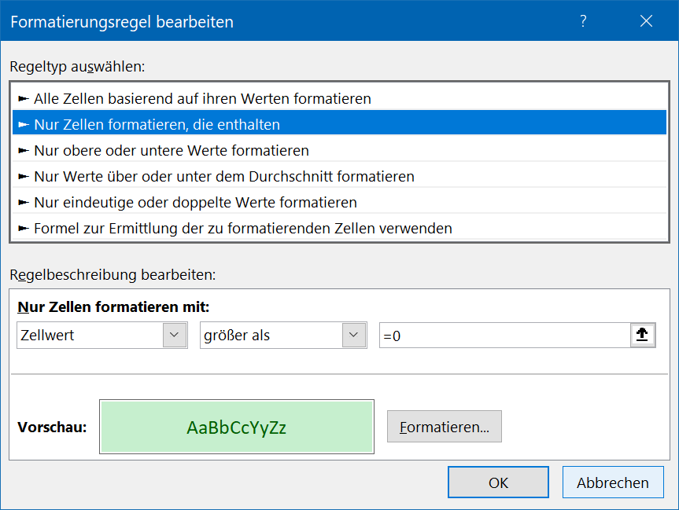
Umsätze einzelner Mitarbeiter

Name |  | Umsatz | Provision in % | Provision | Provisionstabelle
Maier | Andreas | 55,000 € | 5% |  | ab | - € | 0%
Huber | Hermine | 130,000 € | 8% |  | ab | 50,000 € | 5%
Moser | Stefan | 65,000 € | 5% |  | ab | 120,000 € | 8%
Eder | Rupert | 77,000 € | 5% |  | ab | 150,000 € | 10%
Jakobs | Helmut | 45,000 € | 0%

- Berechne in der Spalte F die Provision als Betrag!
(Umsatz * Provision in %)
- Formatiere die Zellen F4:F8 mit der bedingten Formatierung:
> 0: Zellen grün
= 0: Zellen gelb

Bedingte Formatierung: Markiere die Zellen Start > Formatvorlagen > Bedingte Formatierung > Neue Regel
Nur Zellen formatieren, die enthalten
Ok - drücken
Neue Regel...

Umsatz L
Umsätze einzelner Mitarbeiter

Name |  | Umsatz | Provision in % | Provision | Provisionstabelle
Maier | Andreas | 55,000 € | 5% | 2,750 € | ab | - € | 0%
Huber | Hermine | 130,000 € | 8% | 10,400 € | ab | 50,000 € | 5%
Moser | Stefan | 65,000 € | 5% | 3,250 € | ab | 120,000 € | 8%
Eder | Rupert | 77,000 € | 5% | 3,850 € | ab | 150,000 € | 10%
Jakobs | Helmut | 45,000 € | 0% | - €

Lösung

Filialen
Umsätze in den Filialen (in Tausend)

 | 2019 | 2020 | 2021
München | 450 | 520 | 540
Hamburg | 380 | 410 | 420
Berlin | 300 | 350 | 370

Erzeuge eine bedingte Formatierung für die Zellen B4 bis D6:
Wert größer 400: Grüne Zellfarbe
Wert kleiner 400: Orange Zellfarbe

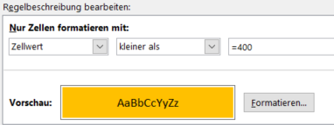
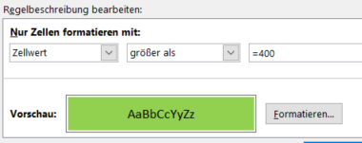
- Markiere den Bereich - Start > Formatvorlagen > Bedingte Formatierung > Neue Regel
Nur Zellen formatieren die enthalten
- OK
- Neue Regel ...

Filialen L
Umsätze in den Filialen (in Tausend)

 | 2019 | 2020 | 2021
München | 450 | 520 | 540
Hamburg | 380 | 410 | 420
Berlin | 300 | 350 | 370

Lösung

